BELANGRIJK

Auteursrechten: Excellent met Excel

Je mag dit bestand inzetten voor eigen gebruik.

Je mag dit bestand NIET:
* (vermenigvuldigen en) verkopen
* op uw eigen site te koop aanbieden

Je mag dit bestand delen onder voorwaarden dat je:
* daar geen voorwaarden aan stelt/vergoeding voor vraagt
* én je vermeldt dat dit bestand eigendom is van Excellent met Excel
* én je bij het bestand een verwijzing vermeldt naar: https://www.excellentmetexcel.nl/

Excellent met Excel
* verzorgt in-company Excel workshops en on-the-job coaching
* maakt op maat Excel spreadsheet om efficiënter en nauwkeurig te werken
* bouwt Excel dashboard voor meer inzicht in en visuele presentatie van uw data

Voor vragen over dit bestand of meer informatie over de diensten van Excellent met Excel
neem contact op met: marianne@excellentmetexcel.nl

Voorbeeld - toelichting
 |  | Adres | Vul hier je eigen gegevens in |  | Voorbereiding gepersonaliseerd factuur format
 |  |  | …
 |  | Tel | … |  | a- | Voeg eigen logo linksboven toe via "INVOEGEN" - AFBEELDING (zie plaatje hieronder)
 |  | Mail | … |  |  | (evt kun je ook onderaan het blad nog logo oid toevoegen)

Voeg hier eigen logo als afbeelding in
 |  | Bank | … |  | b- | Vul je eigen adres, bank, KvK en BTW gegevens in
 |  | KvK | …
 |  | BTW | … |  | c- | Pas evt kleuren van deze gegevens en van de tabel balk aan je eigen huisstijl aan

Aan: | Bedrijf X |  |  |  | d- | Vul onderaan bij "Gelieve te betalen…" je eigen bankrekeningnummer en bedrijfsnaam in
 | #N/A
 | #N/A |  |  |  | e- | Als je soms gebruik maakt van korting: herhaal deze stappen voor werkblad Factuur_korting
 | #N/A
 |  |  |  |  | e- | Sla het document zo op met naam voor leegformat voor verder gebruik
Factuurdatum | 2020-10-07
Factuurnummer |  |  |  |  | Gebruik factuur format
 |  |  |  |  | 1- | Voor nieuwe klanten: vul gegevens in op het werkblad Klanten en sla het document op onder naam van leeg format

 |  |  |  |  |  | Daarna of bij bestaande klanten:
Omschrijving |  | Uren | Tarief | Totaal
Vul hier omschrijving opdracht in |  | 15 | #N/A |  | 2- | Vul op het werkblad Factuur bij aanhef de bedrijfsnaam van de klant in (= naam in kolom A van werkblad Klanten)
 |  |  |  |  |  | Contactpersoon en adres worden nu automatisch aangevuld met gegevens van werkblad Klanten

 |  |  |  |  | 3- | Datum staat automatisch op huidige dag - indien gewenst kun je dit overschrijven (let op bij openen van het opgeslagen document op andere dag staat hier dus nieuwe datum)

 |  |  | Subtotaal (ex BTW) | € 0.00 |  | Factuurnummer: handmatig invullen

 |  |  | BTW (21%) | € 0.00 | 5- | Geef omschrijving opdracht en vul aantal uren/stuks in. Uiteraard kun je meerdere regels in voeren en indien nodig kun je extra rijen invoegen

 |  |  | Totaal (incl BTW) | € 0.00 |  | Tarief, BTW en totaal bedrag (bedragen die in voorbeeld rood zijn) worden nu automatisch berekend op basis van tarief op werkblad Klanten
 |  |  |  |  |  | De cellen met rode cijfers bevatten formules en zijn daarom beveiligd tegen overschrijving

 |  |  |  |  | 6- | Sla het document nu op onder een nieuwe naam.
 |  |  |  |  |  | Om als PDF op te slaan: kies "OPSLAAN ALS" en kies "Opslaan als pdf" - automatisch wordt hiermee het ingestelde afdrukbereik opgeslagen
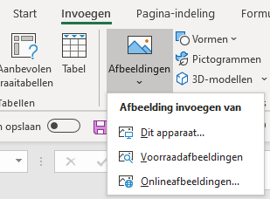
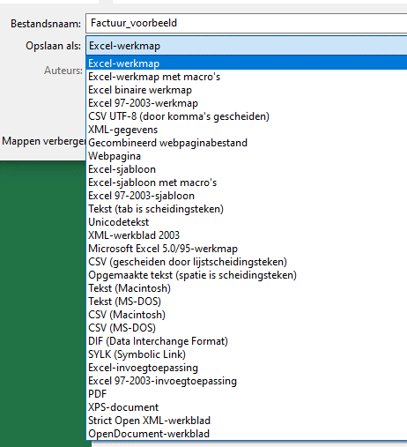
Invoegen afbeelding
Opslaan als PDF

Gelieve het totaalbedrag binnen 30 dagen overmaken op rekeningnummer …... t.n.v. ….... onder vermelding van het factuurnummer

Voeg hier evt nog afbeelding passend bij eigen huisstijl in

Factuur
Voeg eigen logo als afbeelding in
 |  | Adres | Vul hier je gegevens in
 |  |  | en pas evt letterkleur aan
 |  | Tel
 |  | Mail

 |  | Bank
 |  | KvK
 |  | BTW

Aan:
 | #N/A
 | #N/A
 | #N/A

Factuurdatum | 2020-10-07
Factuurnummer

Omschrijving |  | Uren | Tarief | Totaal

 |  |  | Subtotaal (ex BTW) | € 0.00

 |  |  | BTW (21%) | € 0.00

 |  |  | Totaal (incl BTW) | € 0.00

Gelieve het totaalbedrag binnen 30 dagen overmaken op rekeningnummer …... t.n.v. ….... onder vermelding van het factuurnummer

Factuur_korting (2)
Voeg eigen logo als afbeelding in
 |  | Adres | Vul hier je gegevens in
 |  |  | en pas evt letterkleur aan
 |  | Tel
 |  | Mail

 |  | Bank
 |  | KvK
 |  | BTW

Aan:
 | #N/A
 | #N/A
 | #N/A

Factuurdatum | 2020-10-07
Factuurnummer

Omschrijving |  | Uren | Tarief | Totaal

 |  |  | Subtotaal (ex BTW) | € 0.00

 |  | Korting

 |  |  | Totaal (ex BTW)

 |  |  | BTW (21%)

 |  |  | Totaal (incl BTW)

Gelieve het totaalbedrag binnen 30 dagen overmaken op rekeningnummer …... t.n.v. ….... onder vermelding van het factuurnummer

